Sheet1
设计系统项目原型审批BPM字段
序号 | 字段 | 字段名称 | 字段类型 | 字段长度 |  | 字段说明
1 | BSID | 业务系统ID | String | 3 |  | 业务系统标识，由BPM分配
2 | BTID | 业务单据ID | String | 6 |  | 业务系统表单标识，由BPM分配
3 | BOID | 业务对象ID | String | 36 |  | GUID
4 | BSXML | 表单XML数据 | String | 不限
5 | procInstID | 流程实例ID | String |  |  | 默认0，如果是退回修改的流程，则需要将K2的流程ID回传回来
6 | userid | 用户AD账号 | String | 20

原型审批表单XML数据通用数据
序号 | 字段 | 字段名称 | 字段类型 | 字段长度 | 父节点 | 字段说明
1 | PageCode | 表单类型 | stirng | 64 |  | P11:动态外窗原型审批； P12:静态外窗原型审批； P21:动态门原型审批； P22:静态门原型审批； P31:动态厨房原型审批； P32:静态厨房型审批 P41:动态卫生间原型审批； P42:静态卫生间原型审批； P51:栏杆原型审批； P61:空调原型审批； | 审批流程： 区域人员提交的两级审批：申请人->区域研发负责人->集团研发负责人 集团人员提交的一级审批：申请人->集团研发负责人
2 | applicantID | 申请人 | String | 64 |  | 申请人ID
3 | prototype | 原型类型 | String | 64 |  | 原型的类型，外窗1，门2，栏杆3，厨房4，卫生间5
4 | prototypeID | 原型编号 | String | 64 |  |  | 说明： 页面的大标题和流程主题为： 表单页面标题-原型编号 例如： 动态外窗原型审批-CD02X1 附件链接统一为“原型文件地址”字段 其余按字段名称对应表单内容
5 | filePath | 原型文件地址 | String | 256 |  | 文件服务器中的原型dwg存储地址，也就是附件下载地址
6 | region | 适用范围 | String | 128 |  | 全部，北京、华北、上海、东南、华中、西南、广深、海南
7 | dynamicType | 动态类型 | String |  |  | 动态
 |  |  |  |  |  |  | P11 | 动态外窗原型审批 | P12 | 静态外窗原型审批
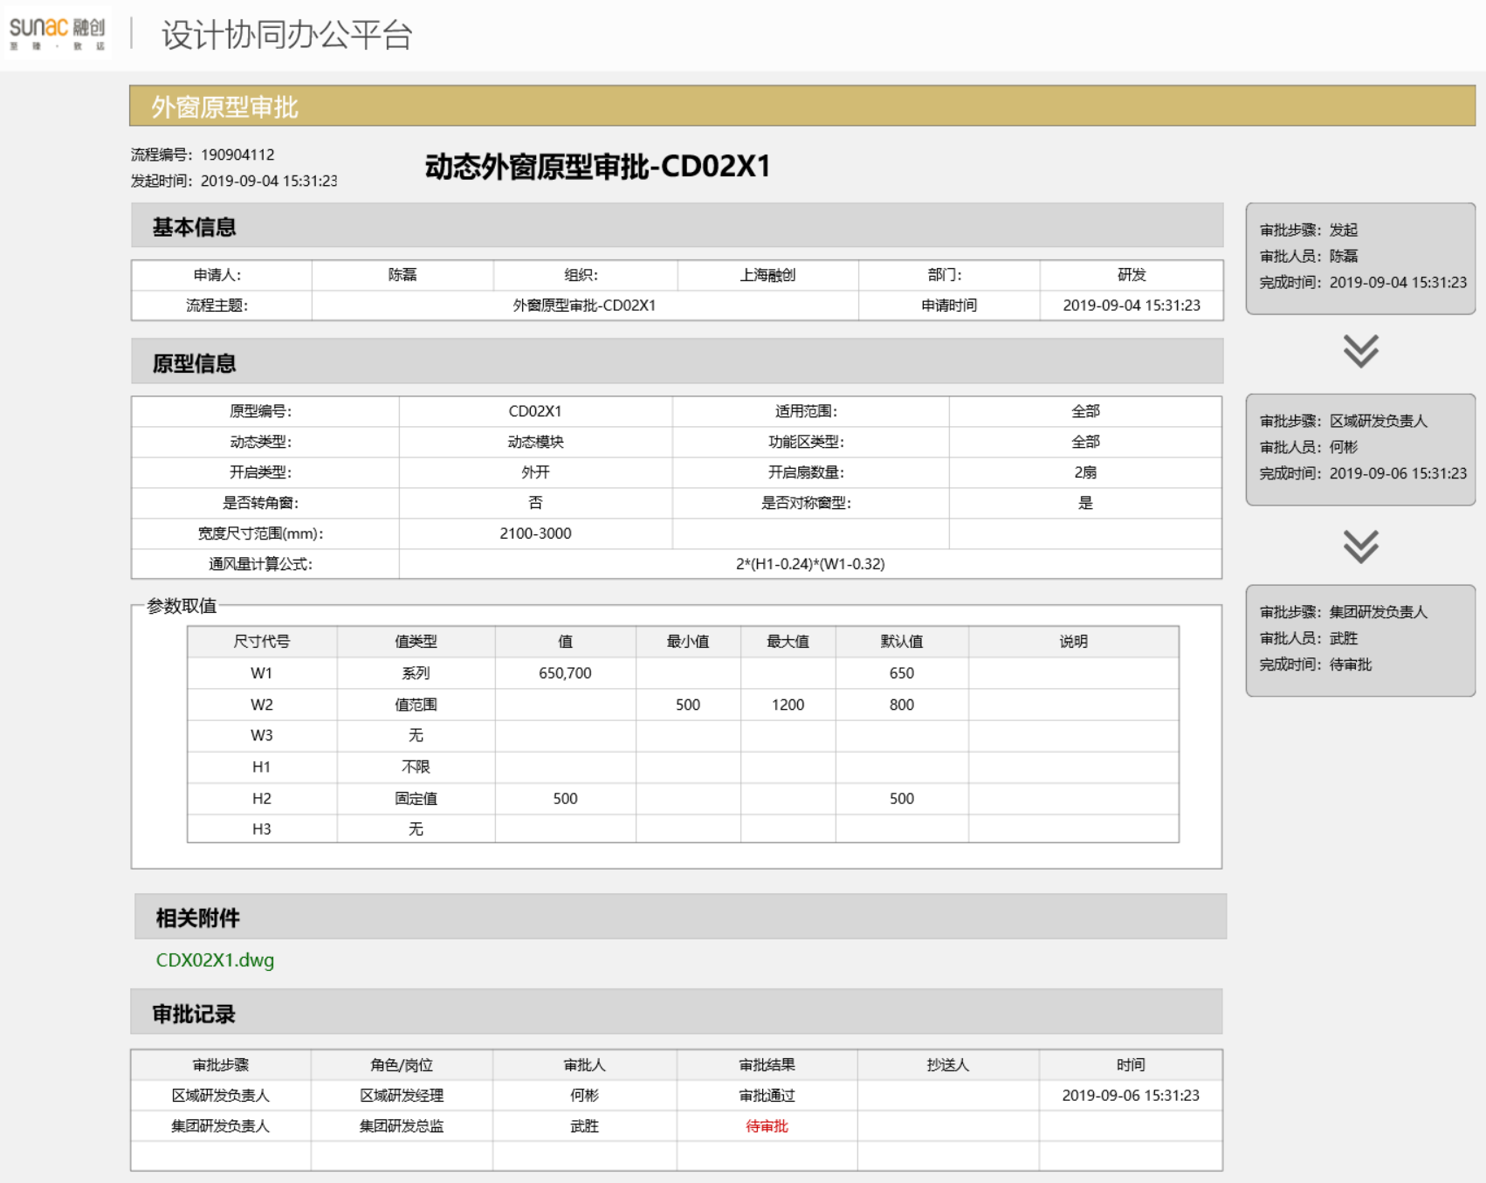
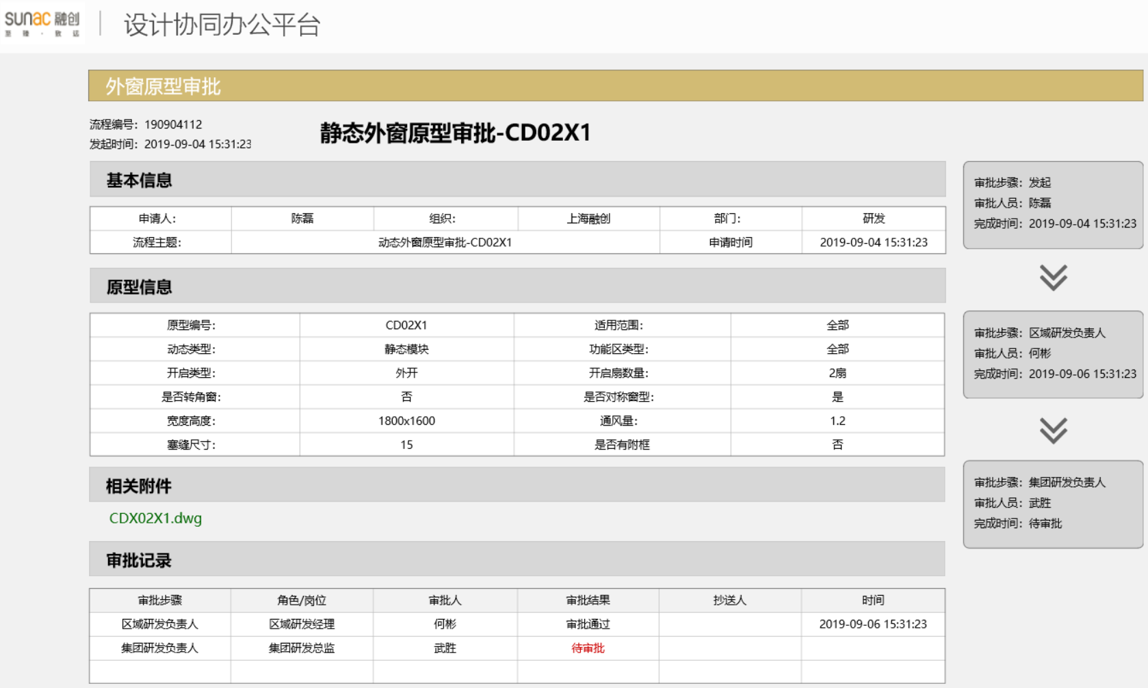
动态外窗表单XML数据通用数据（表单类型P11）
序号 | 字段 | 字段名称 | 字段类型 | 字段长度 | 父节点 | 字段说明
1 | functionalAreas | 功能区类型 | String | 64
2 | openType | 开启类型 | String | 64 |  | 0内开，1外开，2推拉，3上悬
3 | openCount | 开启扇数量 | String | 64
4 | IsCorner | 是否转角窗 | String | 64 |  | 0否， 1是
5 | IsMirror | 是否对称窗型 | String | 64 |  | 0否， 1是
6 | sizePara | 参数取值 |  |  |  | 代号-取值说明的父节点，可有多个参数取值
7 | widthRange | 宽度尺寸范围 | String | 64 | sizePara
8 | airVolumeFormula | 通风量计算公式 | String | 64 | sizePara
9 | code | 代号 | String | 64 | sizePara
10 | valueType | 值类型 | String | 64 | sizePara
11 | value | 值 | String | 64 | sizePara
12 | minValue | 最小值 | String | 64 | sizePara | 无，不限，值，范围，系列
13 | maxValue | 最大值 | String | 64 | sizePara
14 | defaultValue | 默认值 | String | 64 | sizePara
15 | valueDescription | 取值说明 | String | 64 | sizePara

静态外窗表单XML数据通用数据（表单类型P12）
序号 | 字段 | 字段名称 | 字段类型 | 字段长度 | 父节点 | 字段说明
1 | functionalAreas | 功能区类型 | String | 64
2 | openType | 开启类型 | String | 64 |  | 内开，外开，推拉，上悬
3 | openCount | 开启扇数量 | String | 64
4 | IsCorner | 是否转角窗 | String | 64 |  | 0否， 1是
5 | IsMirror | 是否对称窗型 | String | 64 |  | 0否， 1是
6 | width | 宽度 | String | 64
7 | height | 高度 | String | 64 |  |  | P21 | 动态门原型审批 | P22 | 静态门原型审批
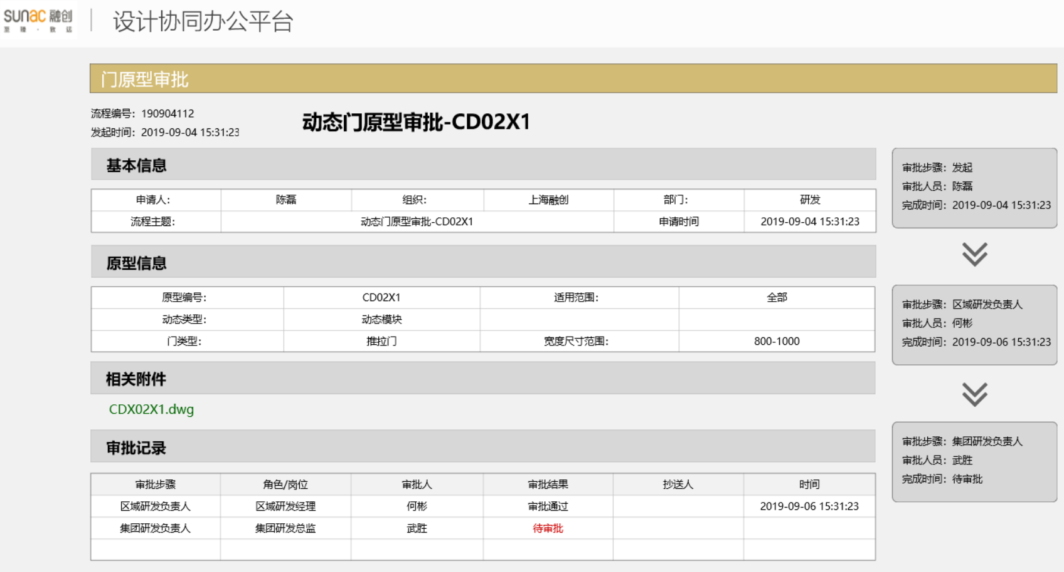
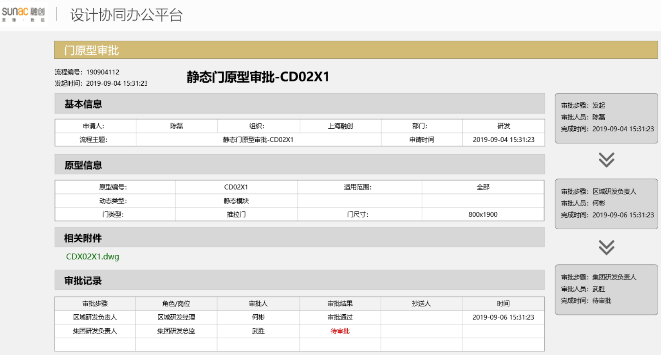
8 | airVolume | 通风量 | String | 64
9 | fillerSize | 塞缝尺寸 | String | 64
10 | hasAuxiliaryFrame | 是否有附框 | String | 64 |  | 0否， 1是

动态门表单XML数据通用数据（表单类型P21）
序号 | 字段 | 字段名称 | 字段类型 | 字段长度 | 父节点 | 字段说明
1 | doortype | 门类型 | String | 64 |  | 推拉门，外开门、门联窗
2 | widthrange | 门宽度范围 | string | 64

静态门表单XML数据通用数据（表单类型P22）
序号 | 字段 | 字段名称 | 字段类型 | 字段长度 | 父节点 | 字段说明
1 | doortype | 门类型 | String | 64 |  | 推拉门，外开门、门联窗
2 | doorsize | 门尺寸 | string | 64 |  | 门宽高尺寸

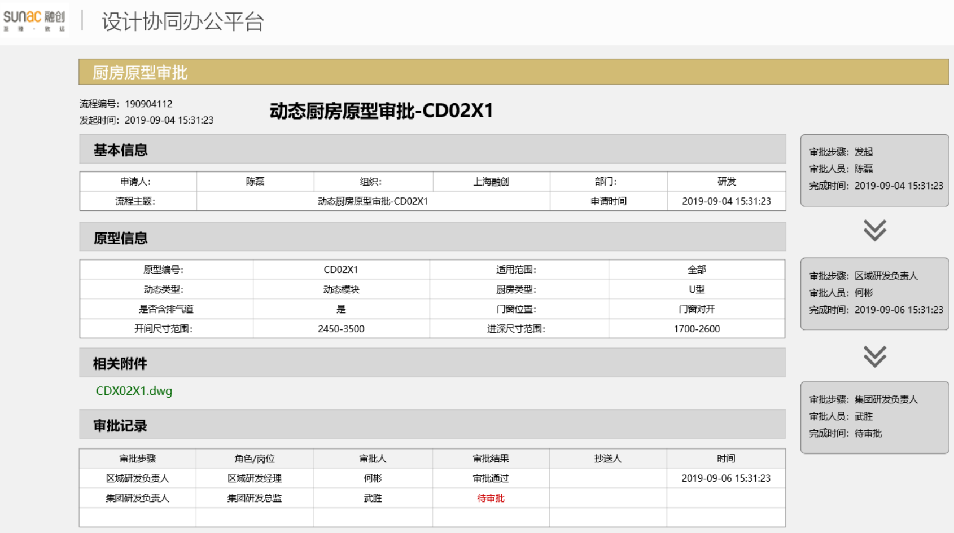
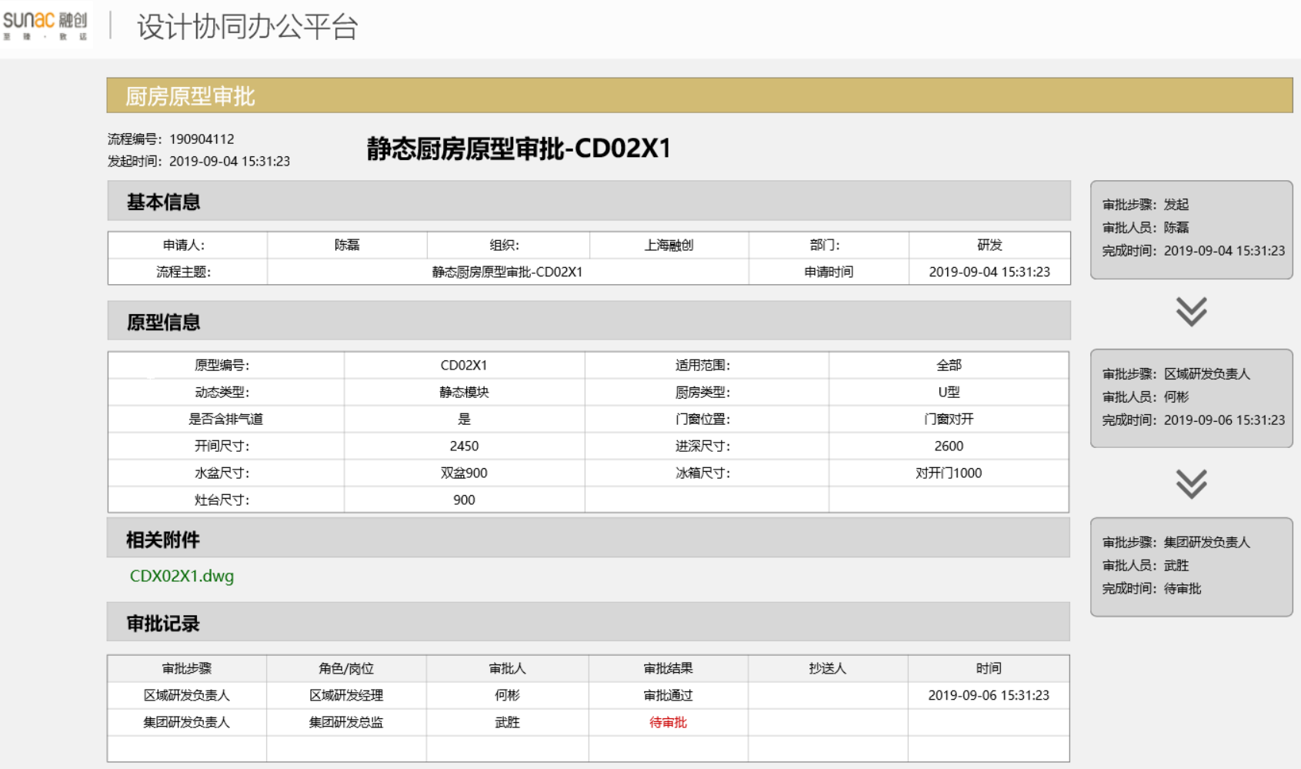
动态厨房表单XML数据通用数据（表单类型P31） |  |  |  |  |  |  | P31 | 动态厨房原型审批 | P32 | 静态厨房原型审批
序号 | 字段 | 字段名称 | 字段类型 | 字段长度 | 父节点 | 字段说明
1 | kitchenType | 厨房类型 | String | 64 |  | U型，I型、L型
2 | doorWindowPos | 门窗位置 | String | 64
3 | hasAirVent | 是否含排气道 | String | 64
4 | widthRange | 开间尺寸范围 | String | 64
5 | HeightRange | 进深尺寸范围 | String | 64

静态厨房表单XML数据通用数据（表单类型P32）
序号 | 字段 | 字段名称 | 字段类型 | 字段长度 | 父节点 | 字段说明
1 | kitchenType | 厨房类型 | String | 64 |  | 推拉门，外开门、门联窗
2 | doorWindowPos | 门窗位置 | String | 64
3 | hasAirVent | 是否含排气道 | String | 64
4 | width | 开间尺寸 | string | 64 |  | 门宽高尺寸
5 | Height | 进深尺寸 | string | 64
6 | basinSize | 台盆尺寸 | string | 64
7 | fridgeSize | 冰箱尺寸 | string | 64
8 | gasstoveSize | 灶台尺寸 | string | 64

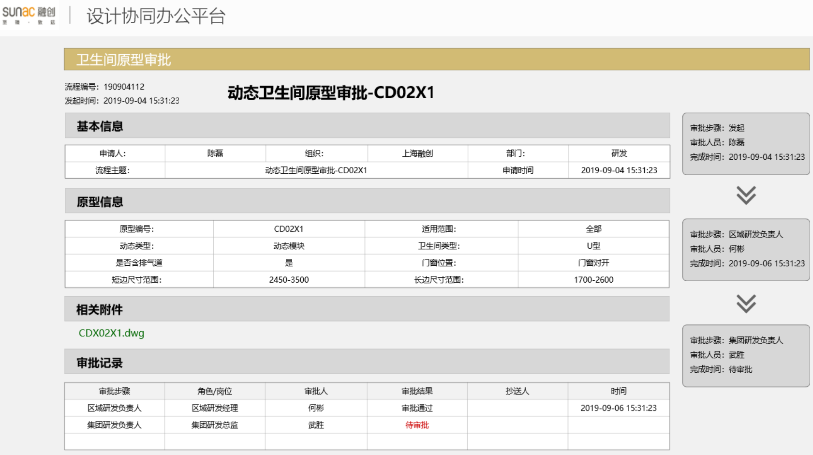
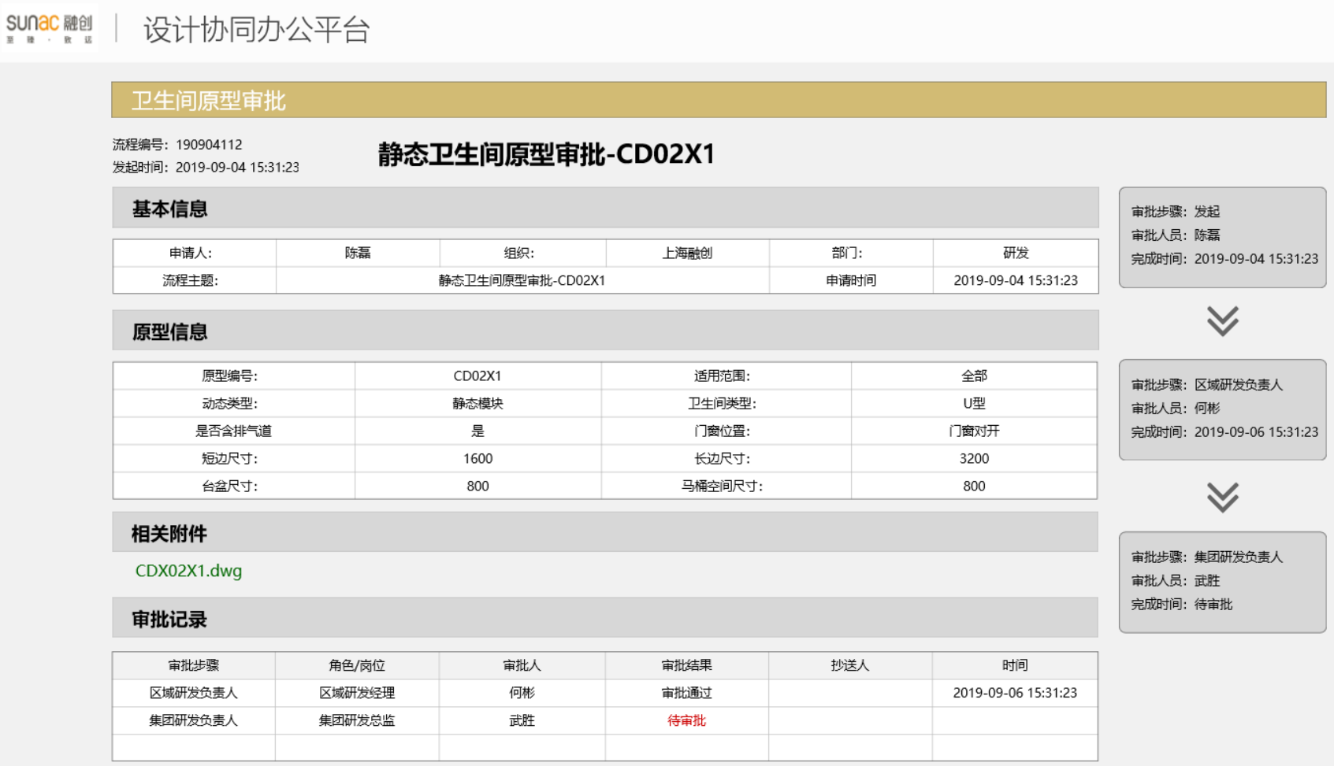
动态卫生间表单XML数据通用数据（表单类型P41）
序号 | 字段 | 字段名称 | 字段类型 | 字段长度 | 父节点 | 字段说明 | P41 | 动态卫生间原型审批 | P42 | 静态卫生间原型审批
1 | kitchenType | 卫生间类型 | String | 64 |  | U型，I型、L型
2 | doorWindowPos | 门窗位置 | String | 64
3 | hasAirVent | 是否含排气道 | String | 64
4 | widthRange | 短边尺寸范围 | String | 64
5 | HeightRange | 长边尺寸范围 | String | 64

静态卫生间单XML数据通用数据（表单类型P42）
序号 | 字段 | 字段名称 | 字段类型 | 字段长度 | 父节点 | 字段说明
1 | kitchenType | 卫生间类型 | String | 64 |  | 推拉门，外开门、门联窗
2 | doorWindowPos | 门窗位置 | String | 64
3 | hasAirVent | 是否含排气道 | String | 64
4 | width | 短边尺寸 | string | 64 |  | 门宽高尺寸
5 | Height | 长边尺寸 | string | 64
6 | basinSize | 台盆尺寸 | string | 64
7 | closestoolSize | 马桶尺寸 | string | 64

栏杆表单XML数据通用数据（表单类型P51）
序号 | 字段 | 字段名称 | 字段类型 | 字段长度 | 父节点 | 字段说明
1 | railingType | 栏杆类型 | String | 64 |  | U型，I型、L型
 |  |  |  |  |  |  | P51 | 栏杆原型审批 | P61 | 空调原型审批
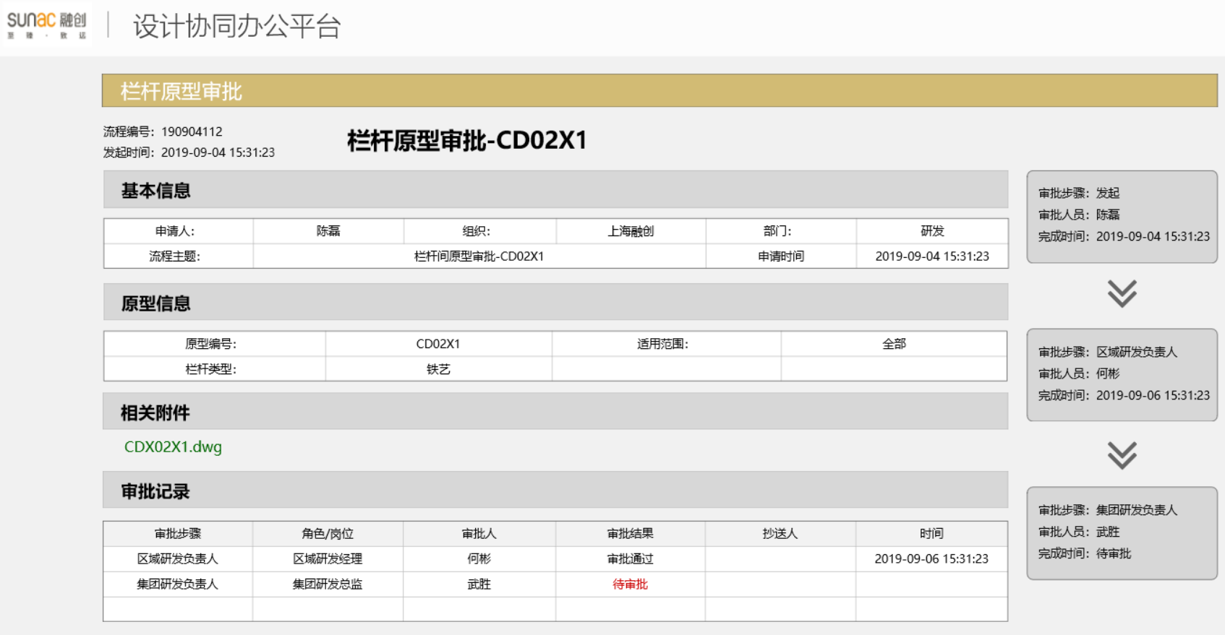
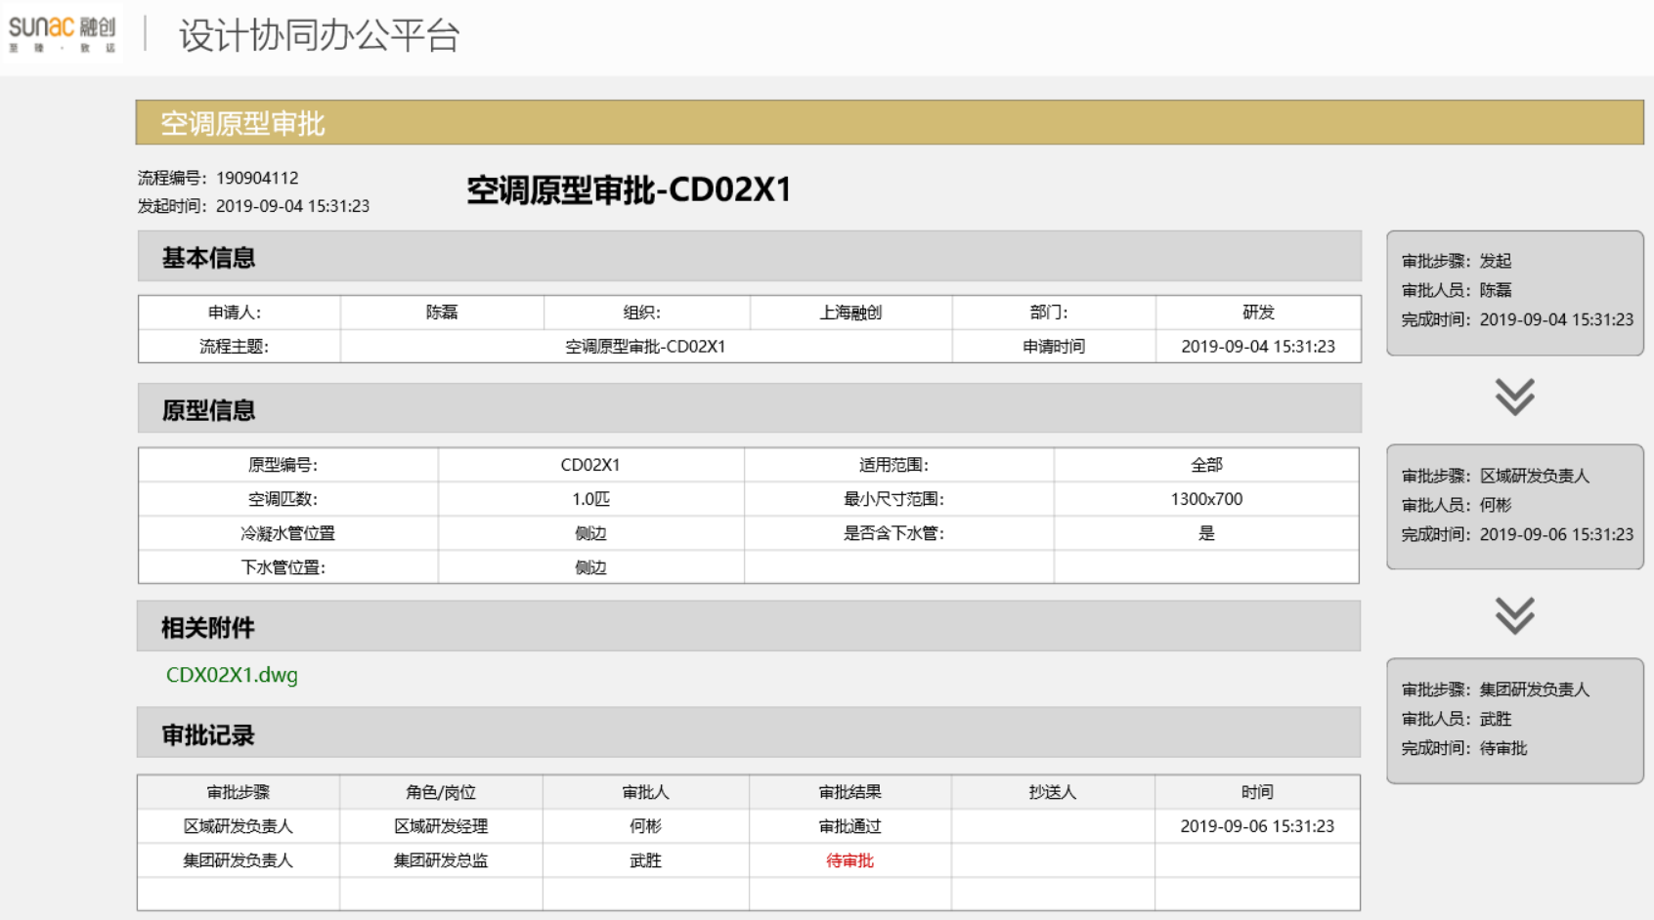
空调表单XML数据通用数据（表单类型P61）
序号 | 字段 | 字段名称 | 字段类型 | 字段长度 | 父节点 | 字段说明
1 | kitchenType | 空调匹数 | String | 64 |  | U型，I型、L型
2 | doorWindowPos | 长宽最小值 | String | 64
3 | hasAirVent | 冷凝水管位置 | String | 64
4 | widthRange | 是否含下水管 | String | 64
5 | HeightRange | 下水管位置 | String | 64

